業務フロー凡例
システム名 |  |  | システム種別 |  | 基本設計書 |  | 作成者 | 作成日 | 更新者 | 更新日 | 版数
POSサーバー |  |  | POSサーバー |  |  |  | TuyenNH | 2023-06-07 | AnhDD | 2024-09-23 | 0.14

機能カテゴリ |  | 20_レジ精算入力 |  | 項目 |  | 概要設計書 | 業務フロー凡例

 | ●1_レジ内

●●
画面表示
●●
モーダル表示

●●
処理機能
本来なら、処理内で分岐もあるとは思いますが、今回は、分岐処理についても、一括で処理機能と定義しています。
●●
音声ファイル

 | ●1_レジ周辺機器

セカンドディスプレイ
●●
セカンドディスプレイ画面表示
スキャナー
●●
スキャナー

スキャナー
自動釣銭機
●●
自動釣銭機
プリンター
●●

磁気カードリーダー
磁気カードリーダー
エフケイシステム 両面双方向読み取り MJR-100

 | ●外部連携

●●
API連携
本来ならDBですが、DBの意味で使用しています。
●●
他の機能への連携

●●
端末内DB
設定関連などのDB
最新
ボタン名

最新
分岐・判定

●●
他の機能への連携

機能概要
システム名 |  |  | システム種別 |  | 基本設計書 |  | 作成者 | 作成日 | 更新者 | 更新日 | 版数
POSサーバー |  |  | POSサーバー |  |  |  | TuyenNH | 2024-05-08 | AnhDD | 2024-09-23 | 0.14

機能カテゴリ |  | 20_レジ精算入力 |  | 項目 |  | 概要設計書 | 機能概要

X1_メニュー機能
 | 20_レジ精算入力
 |  |  |  |  |  |  |  |  |  |  |  | 1
 |  |  |  |  |  |  |  |  |  |  |  | 2
 |  |  |  |  |  |  |  |  |  |  |  | 3
 |  |  |  |  |  |  |  |  |  |  |  | 4
 |  |  |  |  |  |  |  |  |  |  |  | 5
20 レジ精算入力
 |  |  |  |  |  |  |  |  |  |  |  | 6
 |  |  |  |  |  |  |  |  |  |  |  | 7
 |  |  |  |  |  |  |  |  |  |  |  | 8
 |  |  |  |  |  |  |  |  |  |  |  | 9
 | FC2001_レジ精算日付検索機能 |  |  |  |  |  |  |  |  |  |  | 10
 |  |  |  |  |  |  |  |  |  |  |  | 11
 |  |  |  |  |  |  |  |  |  |  |  | 12
SC2001
レジ精算日付検索画面
 |  |  |  |  |  |  |  |  |  |  |  | 13
 |  |  |  |  |  |  |  |  |  |  |  | 14
 |  |  |  |  |  |  |  |  |  |  |  | 15
 |  |  |  |  |  |  |  |  |  |  |  | 16
 |  |  |  |  |  |  |  |  |  |  |  | 17
共通機能を実行する。 1つの店舗のみ選択可能とする。 店舗を選択した場合にのみ検索エリアを有効にする。
 |  |  |  |  |  |  |  |  |  |  |  | 18
画面初期化
 |  |  |  |  |  |  |  |  |  |  |  | 19
 |  |  |  |  |  |  |  |  |  |  |  | 20
 |  |  |  |  |  |  |  |  |  |  |  | 21
 |  |  |  |  |  |  |  |  |  |  |  | 22
20
 |  |  |  |  |  |  |  |  |  |  |  | 23
初期表示：
検索条件エリア：
・ 訂正日付：現在日
・「F12:検索」：有効
・レジ一覧エリア：データがない、ヘッダーエリアのみが表示される。
画面のロジック:
・訂正日付プルダウン項目:
‣デフォルトで現在日が選択される。
‣プルダウンの値：
+ログインユーザーが管理者ユーザーの場合、プルダウンには当日から62日前が表示される。
+ログインユーザーが管理者ユーザーではない場合、プルダウンには当日から直近3日(当日、当日- 1、当日- 2）が表示される。
‣値は曜日も表示する。例：2024/02/11(日)
・「設定」ボタンをタッチすると、SC2002_レジ精算訂正画面に遷移する。
 |  |  |  |  |  |  |  |  |  |  |  | 24
SC2001
レジ精算日付検索画面
 |  |  |  |  |  |  |  |  |  |  |  | 25
 |  |  |  |  |  |  |  |  |  |  |  | 26
 |  |  |  |  |  |  |  |  |  |  |  | 27
 |  |  |  |  |  |  |  |  |  |  |  | 28
 |  |  |  |  |  |  |  |  |  |  |  | 29
 |  |  |  |  |  |  |  |  |  |  |  | 30
 |  |  |  |  |  |  |  |  |  |  |  | 31
F12:検索
ヘッダー上の印刷アイコン
設定
 |  |  |  |  |  |  |  |  |  |  |  | 32
 |  |  |  |  |  |  |  |  |  |  |  | 33
 |  |  |  |  |  |  |  |  |  |  |  | 34
 |  |  |  |  |  |  |  |  |  |  |  | 35
 |  |  |  |  |  |  |  |  |  |  |  | 36
 |  |  |  |  |  |  |  |  |  |  |  | 37
KN2001
レジ一覧取得機能
AP2001
日付別レジ一覧取得機能
 |  |  |  |  |  |  |  |  |  |  |  | 38
 |  |  |  |  |  |  |  |  |  |  |  | 39
 |  |  |  |  |  |  |  |  |  |  |  | 40
 |  |  |  |  |  |  |  |  |  |  |  | 41
 |  |  |  |  |  |  |  |  |  |  |  | 42
▪ 検索を実行して、選択した日付でレジ一覧を表示する。
・レジ: 「コード + レジ名称」を表示する。(192: スマートPOS)
・状態: 稼働中、精算済み、自動精算済、-
・ 精算状態: 未処理、済 サーバーで処理済
・ 精算時現金在高：レジ精算時の現金残高を表示する。
・「設定」ボタン:
+状態が「精算済み」、「-」の場合、 ボタンを有効にし、サーバーで精算した後、精算状態が「済」に変更される。
+状態が「自動精算済」の場合、ボタンを有効にする。
> サーバーで精算した後、「精算状態」が「サーバーで処理済」に変更される。
> サーバーで精算してレジで自動精算を確認した後、状態が「精算済み」になり、精算状態が「済」になる。
+状態が「稼働中」の場合、ボタンを無効にする。
▪画面にはページングがない。
 |  |  |  |  |  |  |  |  |  |  |  | 43
 |  |  |  |  |  |  |  |  |  |  |  | 44
 |  |  |  |  |  |  |  |  |  |  |  | 45
MD2001
精算書の日付設定
 |  |  |  |  |  |  |  |  |  |  |  | 46
 |  |  |  |  |  |  |  |  |  |  |  | 47
 |  |  |  |  |  |  |  |  |  |  |  | 48
 |  |  |  |  |  |  |  |  |  |  |  | 49
 |  |  |  |  |  |  |  |  |  |  |  | 50
取消
はい
 |  |  |  |  |  |  |  |  |  |  |  | 1
 |  |  |  |  |  |  |  |  |  |  |  | 2
 |  |  |  |  |  |  |  |  |  |  |  | 3
 |  |  |  |  |  |  |  |  |  |  |  | 4
AP2004
精算一覧出力
 |  |  |  |  |  |  |  |  |  |  |  | 5
PR2001
精算一覧
 |  |  |  |  |  |  |  |  |  |  |  | 6
 |  |  |  |  |  |  |  |  |  |  |  | 7
 |  |  |  |  |  |  |  |  |  |  |  | 8
 |  |  |  |  |  |  |  |  |  |  |  | 9
 |  |  |  |  |  |  |  |  |  |  |  | 10
 |  |  |  |  |  |  |  |  |  |  |  | 11
20.1
 |  |  |  |  |  |  |  |  |  |  |  | 12
 |  |  |  |  |  |  |  |  |  |  |  | 13
 |  |  |  |  |  |  |  |  |  |  |  | 14
20
 |  |  |  |  |  |  |  |  |  |  |  | 15
 |  |  |  |  |  |  |  |  |  |  |  | 16
 |  |  |  |  |  |  |  |  |  |  |  | 17
 |  |  |  |  |  |  |  |  |  |  |  | 18
 |  |  |  |  |  |  |  |  |  |  |  | 19
▪精算書の日付設定モダール
・日付*:
‣デフォルトで現在日が選択される。
‣プルダウンの値： SC2001_レジ精算日付検索画面の訂正日付と同様.
‣値は曜日も表示する。 例: 2024/02/11(日)
・以下のメッセージが表示される。
この内容で、レジ精算一覧表を出力します。
よろしいですか?
 |  |  |  |  |  |  |  |  |  |  |  | 20
 |  |  |  |  |  |  |  |  |  |  |  | 21
 |  |  |  |  |  |  |  |  |  |  |  | 22
 |  |  |  |  |  |  |  |  |  |  |  | 23
 |  |  |  |  |  |  |  |  |  |  |  | 24
 |  |  |  |  |  |  |  |  |  |  |  | 25
 |  |  |  |  |  |  |  |  |  |  |  | 26
 |  |  |  |  |  |  |  |  |  |  |  | 27
 |  |  |  |  |  |  |  |  |  |  |  | 28
 |  |  |  |  |  |  |  |  |  |  |  | 29
 |  |  |  |  |  |  |  |  |  |  |  | 30
 |  |  |  |  |  |  |  |  |  |  |  | 31
 |  |  |  |  |  |  |  |  |  |  |  | 32
 |  |  |  |  |  |  |  |  |  |  |  | 33
▪選択した日付でレジ精算一覧表を出力する。
▪ 帳票の日付設定モダールで選択した日付に従って店舗の全てレジの精算情報を出力する。
▪帳票の出力内容：
・「レジ精算実」シートの項目に従って店舗の全てレジの精算情報を出力する。
・1ページ目には以下の情報を出力する。
+ 店舗の全てレジの売上数と売上高
+ 取引があった各部門の売上数と売上高
・2 ページ目以降には以下のように情報を出力する。
+レジごとの精算金額
+レジごとの精算情報が縦に表示される。
+最大11つのレジの精算情報を1ページに表示できる。11つのレジより大きい場合、ページネーションを行う。11つのレジ未満の場合は全てのレジを表示し、残りは空白で表示する。
+ レジの精算時間
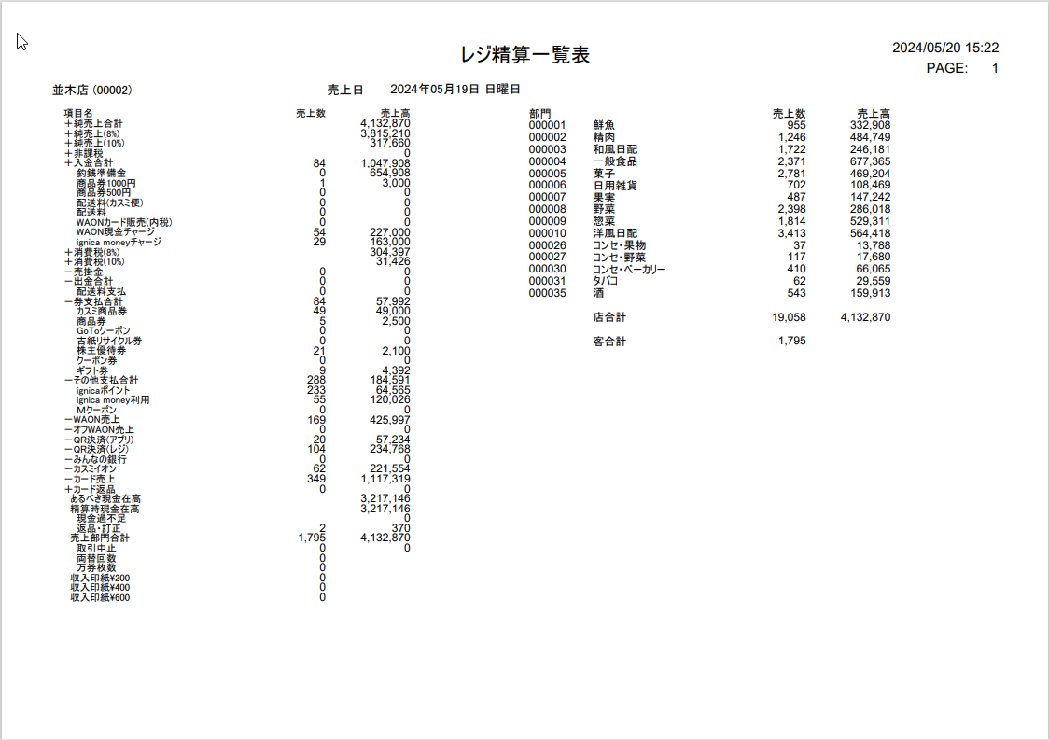
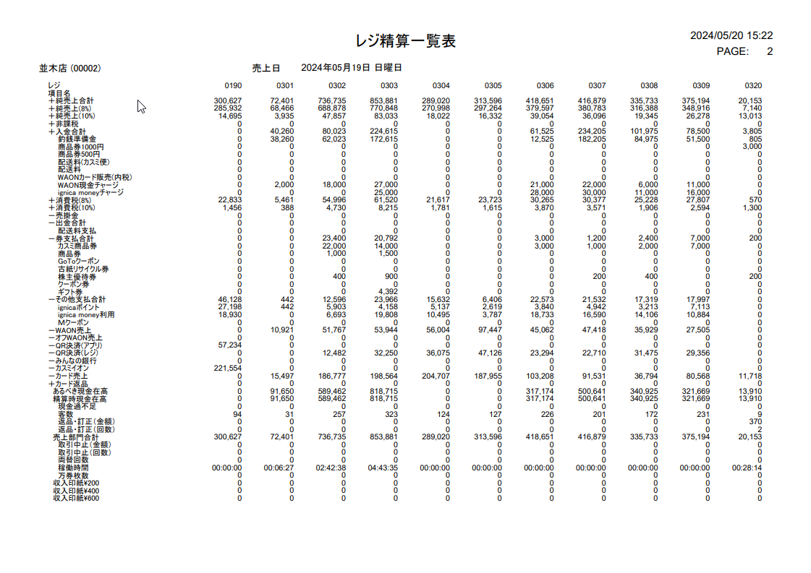
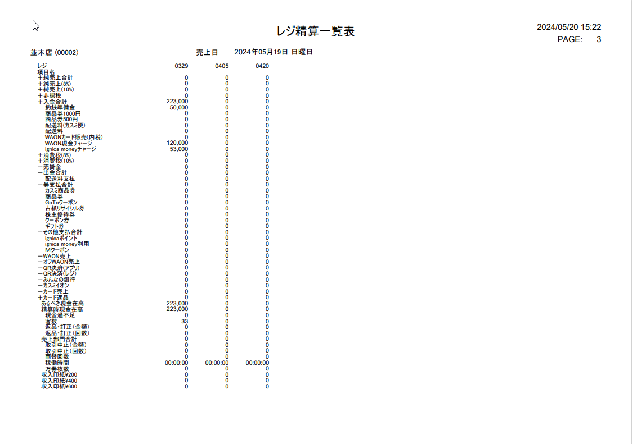
 |  |  |  |  |  |  |  |  |  |  |  | 34
 |  |  |  |  |  |  |  |  |  |  |  | 35
 |  |  |  |  |  |  |  |  |  |  |  | 36
 |  |  |  |  |  |  |  |  |  |  |  | 37
 |  |  |  |  |  |  |  |  |  |  |  | 38
 |  |  |  |  |  |  |  |  |  |  |  | 39
 |  |  |  |  |  |  |  |  |  |  |  | 40
 |  |  |  |  |  |  |  |  |  |  |  | 41
 |  |  |  |  |  |  |  |  |  |  |  | 42
 |  |  |  |  |  |  |  |  |  |  |  | 43
 |  |  |  |  |  |  |  |  |  |  |  | 44
 |  |  |  |  |  |  |  |  |  |  |  | 45
 |  |  |  |  |  |  |  |  |  |  |  | 46
 |  |  |  |  |  |  |  |  |  |  |  | 47
 |  |  |  |  |  |  |  |  |  |  |  | 48
 |  |  |  |  |  |  |  |  |  |  |  | 49
 |  |  |  |  |  |  |  |  |  |  |  | 50
 |  |  |  |  |  |  |  |  |  |  |  | 1
 |  |  |  |  |  |  |  |  |  |  |  | 2
 |  |  |  |  |  |  |  |  |  |  |  | 3
 |  |  |  |  |  |  |  |  |  |  |  | 4
 |  |  |  |  |  |  |  |  |  |  |  | 5
 | FC2002_レジ精算訂正機能 |  |  |  |  |  |  |  |  |  |  | 6
 |  |  |  |  |  |  |  |  |  |  |  | 7
20.1
▪各項目のレジ精算情報を取得する。
▪詳細は「レジ精算実」シートをご参照ください。
 |  |  |  |  |  |  |  |  |  |  |  | 8
 |  |  |  |  |  |  |  |  |  |  |  | 9
 |  |  |  |  |  |  |  |  |  |  |  | 10
 |  |  |  |  |  |  |  |  |  |  |  | 11
KN2002
レジ精算情報取得機能
AP2002
レジ精算情報取得API
 |  |  |  |  |  |  |  |  |  |  |  | 12
初期表示：
・ 訂正日付：SC2001_レジ精算日付検索画面で選択した日付を無効状態で表示する。
・ レジ: SC2001_レジ精算日付検索画面で選択したレジ名称を表示する。
・ 項目名:
‣レジの精算項目を表示する。
‣画面の表示項目数は「レジ精算実」シートのように固定されている。か、それとも変更できるかをご確認お願い致します。変更がある場合、どこで変更するでしょうか。
・ 訂正後：
‣各項目のレジ精算実際情報を表示する。
‣表示状態が無効になる。
‣精算情報がない場合、「0」と表示する。
・ 訂正前:
‣各項目の訂正済みレジ精算情報を表示する。
‣表示状態が有効になる。
‣精算編集情報がない場合、「0」と表示する。
・「F04:クリア」ボタンと「F09:確定」が有効になる。
画面のイベント、ロジック：
・ 訂正後:
‣各項目の訂正前の精算金額が正しいかを確認する。不正の場合、正しい金額を再入力する。
‣数字のみ入力可能。負数も入力可能。
・項目の詳細説明と精算サンプルデータは「レジ精算実」シートと「サンプル」シートをご参照ください。
・「F04:クリア」ボタンをタッチすると、画面上の入力データを全てクリアする。
・「F09:確定」ボタンを初回タッチすると、
‣「F04:クリア」ボタンを無効にし、「F09:確定」ボタンを有効にする。
‣訂正後の精算金額を無効にする。
‣「F09:確定」ボタンを再度タッチする：訂正後の精算金額をデータベースに挿入・更新する。更新後、前の画面に戻る
 |  |  |  |  |  |  |  |  |  |  |  | 13
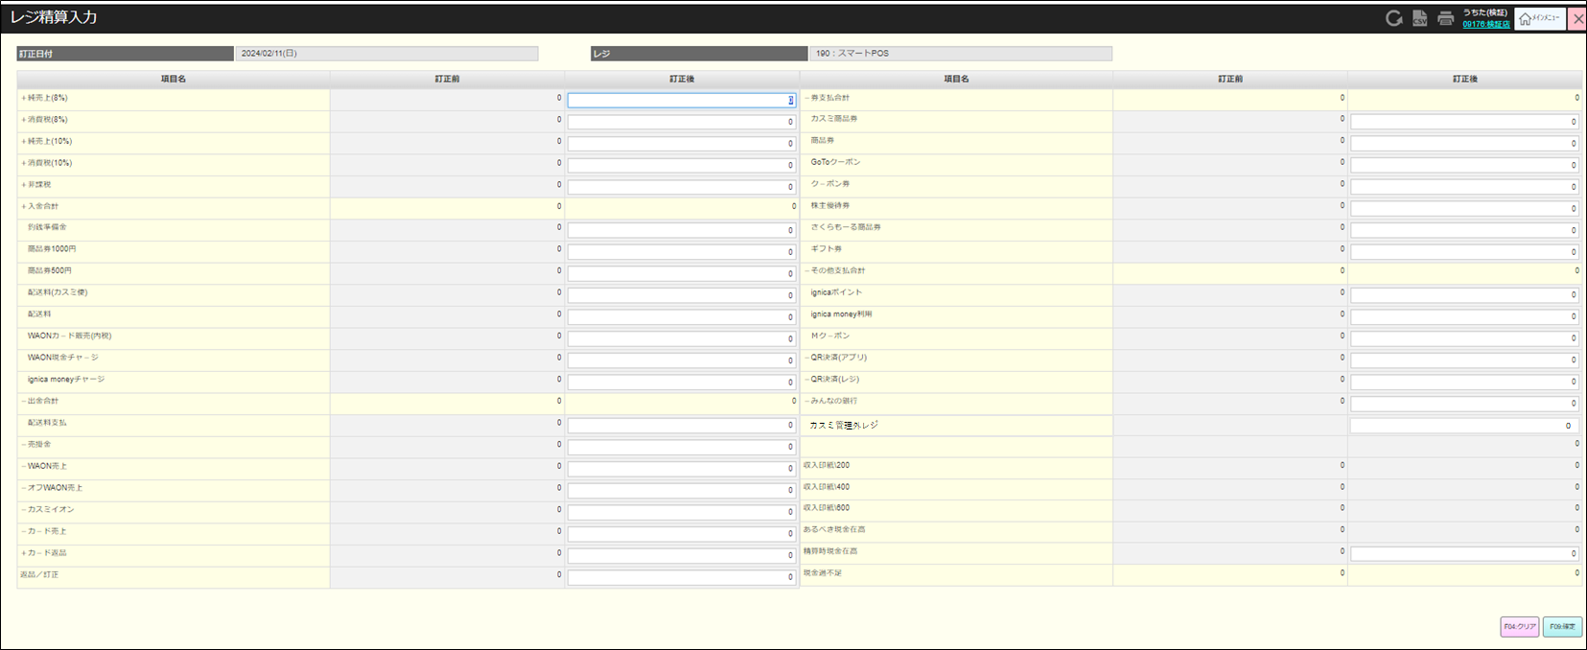
 |  |  |  |  |  |  |  |  |  |  |  | 14
 |  |  |  |  |  |  |  |  |  |  |  | 15
 |  |  |  |  |  |  |  |  |  |  |  | 16
 |  |  |  |  |  |  |  |  |  |  |  | 17
 |  |  |  |  |  |  |  |  |  |  |  | 18
SC2002
レジ精算訂正画面
 |  |  |  |  |  |  |  |  |  |  |  | 19
 |  |  |  |  |  |  |  |  |  |  |  | 20
 |  |  |  |  |  |  |  |  |  |  |  | 21
 |  |  |  |  |  |  |  |  |  |  |  | 22
 |  |  |  |  |  |  |  |  |  |  |  | 23
 |  |  |  |  |  |  |  |  |  |  |  | 24
F04:クリア
F09:確定
 |  |  |  |  |  |  |  |  |  |  |  | 25
 |  |  |  |  |  |  |  |  |  |  |  | 26
 |  |  |  |  |  |  |  |  |  |  |  | 27
 |  |  |  |  |  |  |  |  |  |  |  | 28
 |  |  |  |  |  |  |  |  |  |  |  | 29
 |  |  |  |  |  |  |  |  |  |  |  | 30
KN2003
レジ精算更新機能
AP2003
レジ精算更新API
 |  |  |  |  |  |  |  |  |  |  |  | 31
 |  |  |  |  |  |  |  |  |  |  |  | 32
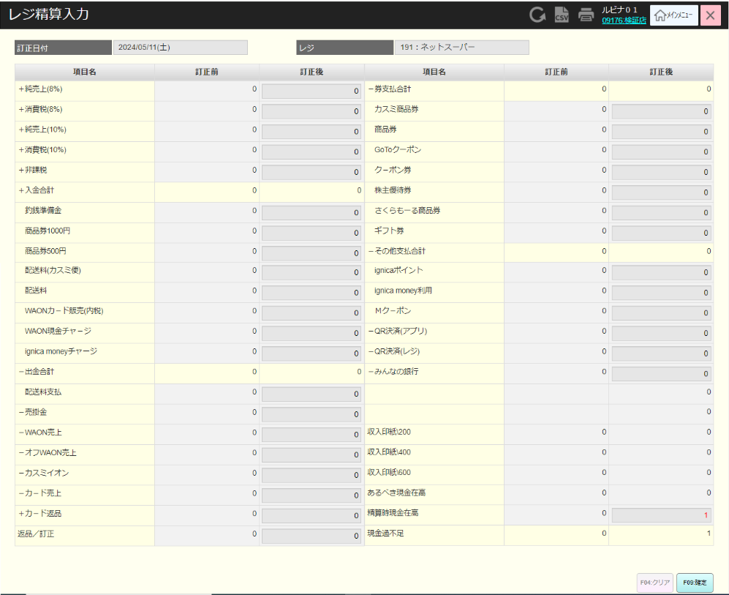
 |  |  |  |  |  |  |  |  |  |  |  | 33
 |  |  |  |  |  |  |  |  |  |  |  | 34
 |  |  |  |  |  |  |  |  |  |  |  | 35
 |  |  |  |  |  |  |  |  |  |  |  | 36
20
 |  |  |  |  |  |  |  |  |  |  |  | 37
 |  |  |  |  |  |  |  |  |  |  |  | 38
 |  |  |  |  |  |  |  |  |  |  |  | 39
 |  |  |  |  |  |  |  |  |  |  |  | 40
 |  |  |  |  |  |  |  |  |  |  |  | 41
 |  |  |  |  |  |  |  |  |  |  |  | 42
 |  |  |  |  |  |  |  |  |  |  |  | 43
 |  |  |  |  |  |  |  |  |  |  |  | 44
 |  |  |  |  |  |  |  |  |  |  |  | 45
 |  |  |  |  |  |  |  |  |  |  |  | 46
 |  |  |  |  |  |  |  |  |  |  |  | 47
 |  |  |  |  |  |  |  |  |  |  |  | 48
 |  |  |  |  |  |  |  |  |  |  |  | 49
 |  |  |  |  |  |  |  |  |  |  |  | 50
 |  |  |  |  |  |  |  |  |  |  |  | 1

レジ精算実
システム名 |  |  |  | システム種別 |  |  | 基本設計書 |  | 作成者 | 作成日 | 更新者 | 更新日 | 版数
POSサーバー |  |  |  | POSサーバー |  |  |  |  | TuyenNH | 2024-05-08 | AnhDD | 2024-09-23 | 0.14

機能カテゴリ |  |  | 20_レジ精算入力 |  |  | 項目 |  | 概要設計書 | レジ精算実

年内で作成できれば良い。 ２０２４０９１２
 | No | 項目名 |  |  | 説明
 | 1 | +売上8% |  |  | ・消費税8%対象商品の販売金額 ・消費税8%が含まれていない。 ・非課税商品の金額は含まれていない。
 | 2 | +消費税8% |  |  | ・消費税8%の金額
 | 3 | +売上10% |  |  | ・消費税10%対象商品の販売金額 ・消費税10%が含まれていない。 ・非課税商品の金額は含まれていない。
 | 4 | +消費税10% |  |  | ・消費税10%の金額
 | 5 | +非課税額 |  |  | 消費税が非課税になる販売金額
 | 6 | +入金合計 |  |  | ・No7 ~ No14から金額合計
 | 7 | 践平備金 |  |  | ・つり銭準備金：オープン時に用意しておくつり銭用のお金。
 | 8 | 商品券1000円 |  |  | 商品券1000円の販売額
 | 9 | 商品券500円 |  |  | 商品券500円の販売額
 | 10 | 配送料(カスミ使) |  |  | 配送料（カスミ）：委託料金
 | 11 | 配送料 |  |  | 配送料：ヤマト代行
 | 12 | WAONカード販売(内税) |  |  | WAONカード発行売上（内税）
 | 13 | WAONチャージ |  |  | WAONカードにチャージした金額
 | 14 | ignica moneyチャージ |  |  | ignica moneyシステムにチャージした金額
 | 15 | -出金合計 |  |  | ・NO16の手金総額
 | 16 | 配送料支払 |  |  | ・スーパーマーケットが配送業者に支払った金額
 | 17 | -売掛金 |  |  | 得意先などに使用。代金の後払い。
 | 18 | -WAON売上 |  |  | ・WAONカードで支払った金額
 | 19 | -オフWAON売上 |  |  | ・WAON決済ＯＫでレジ側がNGの場合レジに決済金額登録
 | 20 | -カスミイオン |  |  | ・クレジットカードからの支払い金額 +/ イオンカード、VISA、master +/ JCB、ダイナース +/ AMEX ・(190レジ：スマートPOS）＋（421レジ：ネットスーパー）のクレジット支払
 | 21 | -カード売 |  |  | ・WAONカード以外のカード販売額： +/ カード会社 AEON（ジャーナル表記） +/ カード会社 JCBｸﾞﾙｰﾌ（ジャーナル表記） +/ カード会社 AMEX（ジャーナル表記）
 | 22 | +カード返品 |  |  | ・WAONカードを除く販売済みカードの返金額： +/ カード会社 AEON（ジャーナル表記） +/ カード会社 JCBｸﾞﾙｰﾌ（ジャーナル表記） +/ カード会社 AMEX（ジャーナル表記）
 | 23 | 返品/訂正 |  |  | ・お客様から返品の申し出があった場合返品、数量訂正。
 | 24 | -券支払合計 |  |  | ・No25 ~ No31のクーポン券、商品券等の支払金額合計
 | 25 | カスミ商品券 |  |  | ・カスミ商品券で支払金額
 | 26 | 商品券 |  |  | ・他の商品券（カスミ商品券とさくらもーる商品券を含まない）で支払金額
 | 27 | GoToクーポン |  |  | ・GoToクーポンで支払金額
 | 28 | 古紙リサイクル券 |  |  | ・古紙リサイクル券
 | 29 | 株主優待券 |  |  | ・USMH株主向け優待券で支払金額
 | 30 | クーポン券 |  |  | ・クーポン券
 | 30 | さくらもーる商品券 |  |  | ・さくらもーる商品券で支払金額
 | 31 | ギフト券 |  |  | ・ギフト券で支払金額
 | 32 | -その他支払合計 |  |  | ・No33 ~ No35からその他支払金額合計
 | 33 | ignicaポイント |  |  | ・ignicaポイントで支払金額
 | 34 | ignica money利用 |  |  | ・ignicaシステムから支払金額 (ポイントでの支払いを含まない)
 | 35 | Mクーポン |  |  | ・Mクーポンで支払金額
 | 36 | -QR決済(アプリ) |  |  | ・PayPayアプリのQRから支払金額（購入者のPayPayアプリからQRスキャン）
 | 37 | -QR決済(レジ) |  |  | ・レジの QR からの支払金額 (購入者はレジのQR をスキャンして支払う） ・支払方法： +/ paypay +/ aupay +/ d払い +/ メルペイ +/ ALIPAY +/ WeChatPay
 | 38 | -みんなの銀行 |  |  | ・みんなの銀行で支払金額
 | 39 | カスミ管理外レジ |  |  | ・「カスミ管理レジ」は項目ではなく、レジマスタ設定画面で管理する。 レジ精算画面も通常入力する。
 | 41 | 収入印紙200 |  |  | ・領収書の金額が5万円以上100万円以下の場合は、収入印紙200が発行される。 ・収入印紙200で集めた合計金額を表示する。 ・この金額は店舗の合計売上に加算または減算されない。
 | 42 | 収入印紙400 |  |  | ・領収書の金額が100万円を超え200万円未満の場合は、収入印紙400が発行される。 ・収入印紙400で集めた合計金額を表示する。 ・この金額は店舗の合計売上に加算または減算されない。
 | 43 | 収入印紙600 |  |  | ・領収書の金額が200万円を超え300万円未満の場合は、収入印紙600が発行される。 ・収入印紙600で集めた合計金額を表示する。 ・この金額は店舗の合計売上に加算または減算されない。
 | 44 | あるべき現金在高 |  |  | ・訂正前の表示データ ‣新しい日のレジ業務を開始するためにレジが開いたときの最初のレジ内の金額 ‣レジごとに固定されている初期金額 ・POSサーバーから精算した場合：・訂正後欄で訂正後の実際の合計金額を表示する：No1+No2+No3+No4+No5+No6-No15-No17-No18-No19-No20-No21+No22-No24-No32-No36-No37-No38
 | 45 | 精算時現金在高 |  |  | ・訂正前の表示データ ‣精算時の上記項目の合計金額: NO1+NO2+NO3+NO4+NO5+NO6-NO15-NO17-NO18-NO19-NO20-NO21+NO22-NO24-NO32-NO36-NO37-NO38 ・訂正後項目では、入金機レポートに入金合計を入力できる。 ・入力項目（初期値：０）
 | 46 | 現金過不足 |  |  | = NO45 - NO44 ‣計算した上、正数の場合、レジに投入された最初の金額と比較して、レジには余剰が生じる。 ‣計算した上、負数の場合、レジに投入された最初の金額と比較して、レジが不足している。

